关系图
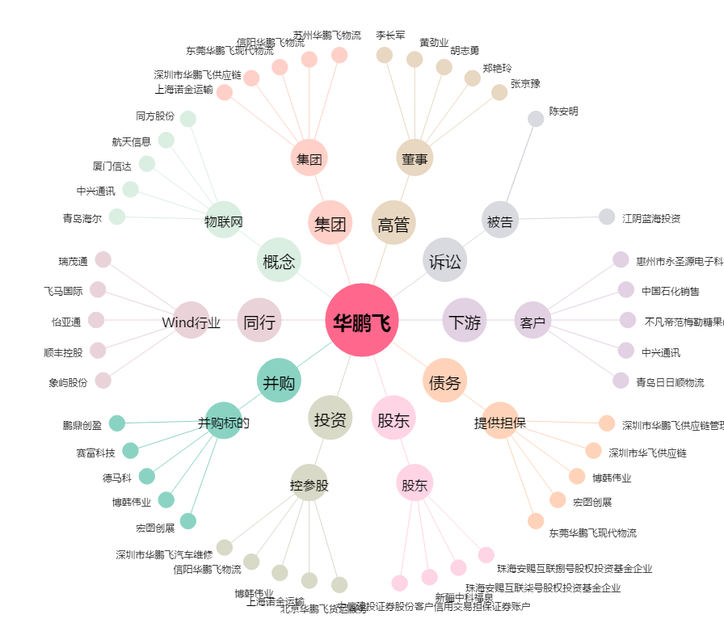
华鹏飞[300350.SZ] - 关系概览图

